Tables de production employées

TABLES DE PRODUCTION EMPLOYEES

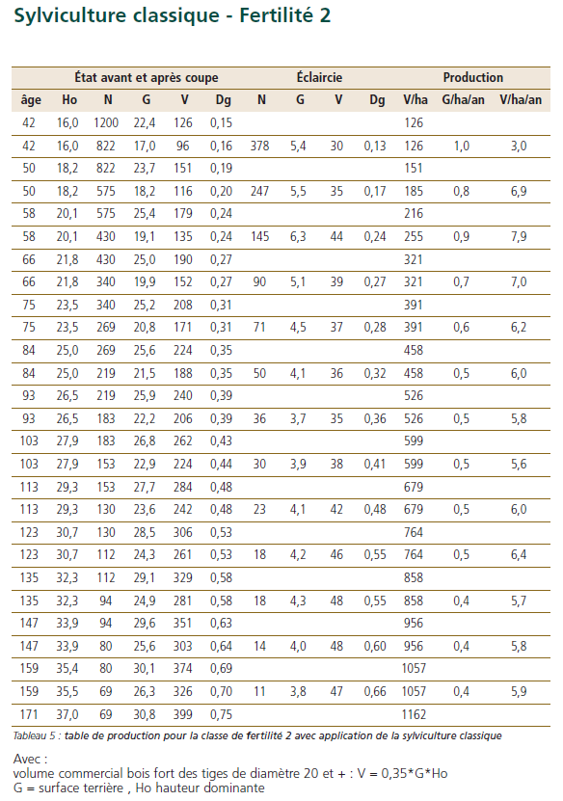
 | Chene sessile

 | Table utilisée : | ONF - Guide des Chenaies Continentales

 |  | Classe de fertilité 2 (moyenne) - sylviculture classique

 | Source : | ONF - Guide des Chenaies Continentales

